Verb Tense Cheat Sheet
8个直陈式
INDICATIVE | Preterite Perfect |  | Absolute Past |  | Present Perfect |  | Present |  | Future |  | Future Perfect
 | (trapassato remoto) |  | (passato remoto) |  | (passato prossimo) |  | (presente) |  | (futuro semplice) |  | (futuro anteriore)
 | I had spoke | ebbi parlato | I spoke | parlai | I have spoken | ho parlato | I speak | parlo | I will speak | parlerò | I will have spoken | avrò parlato
 | you (inf) | avesti parlato | you (inf) | parlasti | you (inf) | hai parlato | you (inf) | parli | you (inf) | parlerai | you (inf) | avrai parlato
 | he/she/it | ebbe parlato | he/she/it | parlò | he/she/it | ha parlato | he/she/it | parla | he/she/it | parlerà | he/she/it | avrà parlato
 | we | avemmo parlato | we | parlammo | we | abbiamo parlato | we | parliamo | we | parleremo | we | avremo parlato
 | you (fml/pl) | aveste parlato | you (fml/pl) | parlaste | you (fml/pl) | avete parlato | you (fml/pl) | parlate | you (fml/pl) | parlerete | you (fml/pl) | avrete parlato
 | they | ebbero parlato | they | parlarono | they | hanno parlato | they | parlano | they | parleranno | they | avranno parlato
 | essere: fui, fosti, fu, fummo, foste, fumono -ere: -uto -ire: -ito |  | -ere: -ei, -esti, -é, -ammo, -aste, -arono -ire: -ii, -isti, -ì, -immo, -iste, -irono |  | Use avere w/ verbs followed by a direct obj can also use essere (w/ reflexive verbs): sono, sei, é, siamo, siete, ? -ere: -uto -ire: -ito |  | -ere: -o, -i, -e, -iamo, -ete, -ono -ire: -o, -i, -e, -iamo, -ite, -ono |  | -are/-ere: same endings -ire: -irò, -irai, -irà, -iremo, -irete, -iranno |  | Instead of avere, can also use essere in some cases: sarò, sarai, sarà, saremo, sarete
PAST
PRESENT
FUTURE
2个分词式

2个不定式
 | Past Perfect |  | Imperfect |  | Past Participle |  | Present Participle |  | Infinitive |  | Present Imperative
 | (trapassato prossimo) |  | (imperfetto) |  | (passato participio) |  | (presente participio) |  | (infinito) |  | (presente imperativo)
 | I had spoken | avevo parlato | speaking | parlavo | parlato |  | parlante |  | Past | Present | you (inf) | parla
1个命令式
 | you (inf) | avevi parlato | you (inf) | parlavi |  |  |  |  | (Passato) | (Presente) | he/she/it | parli
Irregular Future Tense Verb stems:
andare andr- sapere sapr-
avere avr- vedere vedr-
cadere cadr- vivere vivr-
dovere dovr-
potere potr-
 | he/she/it | aveva parlato | he/she/it | parlava |  |  |  |  | avere parlato | parlare | we | parliamo
 | we | avevamo parlato | we | parlavamo |  |  |  |  | Gerund (gerundio) |  | you (fml/pl) | parlate
2个副动词式
 | you (fml/pl) | avevate parlato | you (fml/pl) | parlavate |  |  |  |  |  |  | they | parlino
 | they | avevano parlato | they | parlavano |  |  |  |  | Past | Present | One of the most common uses of the gerund is with the verb "stare" to describe an action in progress.
 | Also can use essere: ero, eri, era, eravamo, ervate, erano |  | -ere: -evo, -evi, -eva, -evamo, -evate, -eveno -ire: -ivo, -ivi, -iva, -ivamo, -ivate, -ivano |  |  |  |  |  | (Passato) | (Presente)
 |  |  |  |  |  |  |  |  | avendo parlato | parlando
 |  |  | Reflexive pronouns: mi (myself), ti (yourself), si (him/herself), ci (ourselves), vi (yourselves), si (themselves) |  | Generally Italian transitive verbs use the auxiliary avere, while intransitive verbs use the auxilary essere in the compound tenses. However, there are quite a few verbs that use the auxilary avere even when used intransitevely. Here are the most common -> |  |  |  | caminare (walk), dormire (sleep), giocare (play), passeggiare (walk), piangere (cry), riposare (rest), viaggiare (travel)

PAST
PRESENT
CONDITIONAL

SUBJECTIVE | Past Perfect - Subjunctive |  | Imperfect - Subjunctive |  | Past - Subjunctive |  | Present - Subjunctive |  | Present Conditional |  | Past Conditional
 | (trapassato - congiuntivo) |  | (imperfetto - congiuntivo) |  | (passato - congiuntivo) |  | (presente - congiuntivo) |  | (presente - condizionale) |  | (passato - condizionale)
 | spoken | avessi parlato | that I spoke | parlassi | spoke | abbia parlato | that I speak | parli | I would speak | parlerei | that I speak | avrei parlato
 | that you (inf) | avessi parlato | you (inf) | parlassi | that you (inf) | abbia parlato | you (inf) | parli | you (inf) | parleresti | you (inf) | avresti parlato
 | that he/she/it | avesse parlato | he/she/it | parlasse | that he/she/it | abbia parlato | he/she/it | parli | he/she/it | parlerebbe | he/she/it | avrebbe parlato
 | that we | avessimo parlato | we | parlassimo | that we | abbiamo parlato | we | parliamo | we | parleremmo | we | avremmo parlato
 | that you (fml/pl) | aveste parlato | you (fml/pl) | parlaste | that you (fml/pl) | abbiate parlato | you (fml/pl) | parliate | you (fml/pl) | parlereste | you (fml/pl) | avreste parlato
 | that they | avessero parlato | they | parlassero | that they | abbiano parlato | they | parlino | they | parlerebbero | they | avrebbero parlato
 | che + trapassato congiuntivo. essere: fossi, fossi, fosse, fossimo, foste -ere -uto -ire: -ito |  | -ere: -essi, -essi, -esse, -essimo, -este -essero -ire: -issi, -issi, -isse, -issimo, -iste, -issero |  | essere: sia, sia, sia, siamo, siate, sono |  | -ere/-ire: -a, -a, -a, -iamo, -iate, -ano |  | -ere/-ire: -ei, -esti, -ebbe, -emmo, -este, -ebbero |  | essere: sarei, saresti, sarebbe, saremmo, sareste, sarebbero -ere -uto -ire: -ito

 | 虚拟 |  | 虚拟 |  | 虚拟 |  | 虚拟 |  | 条件 |  | 条件

 | 比较重要的7个时态：

进行时态
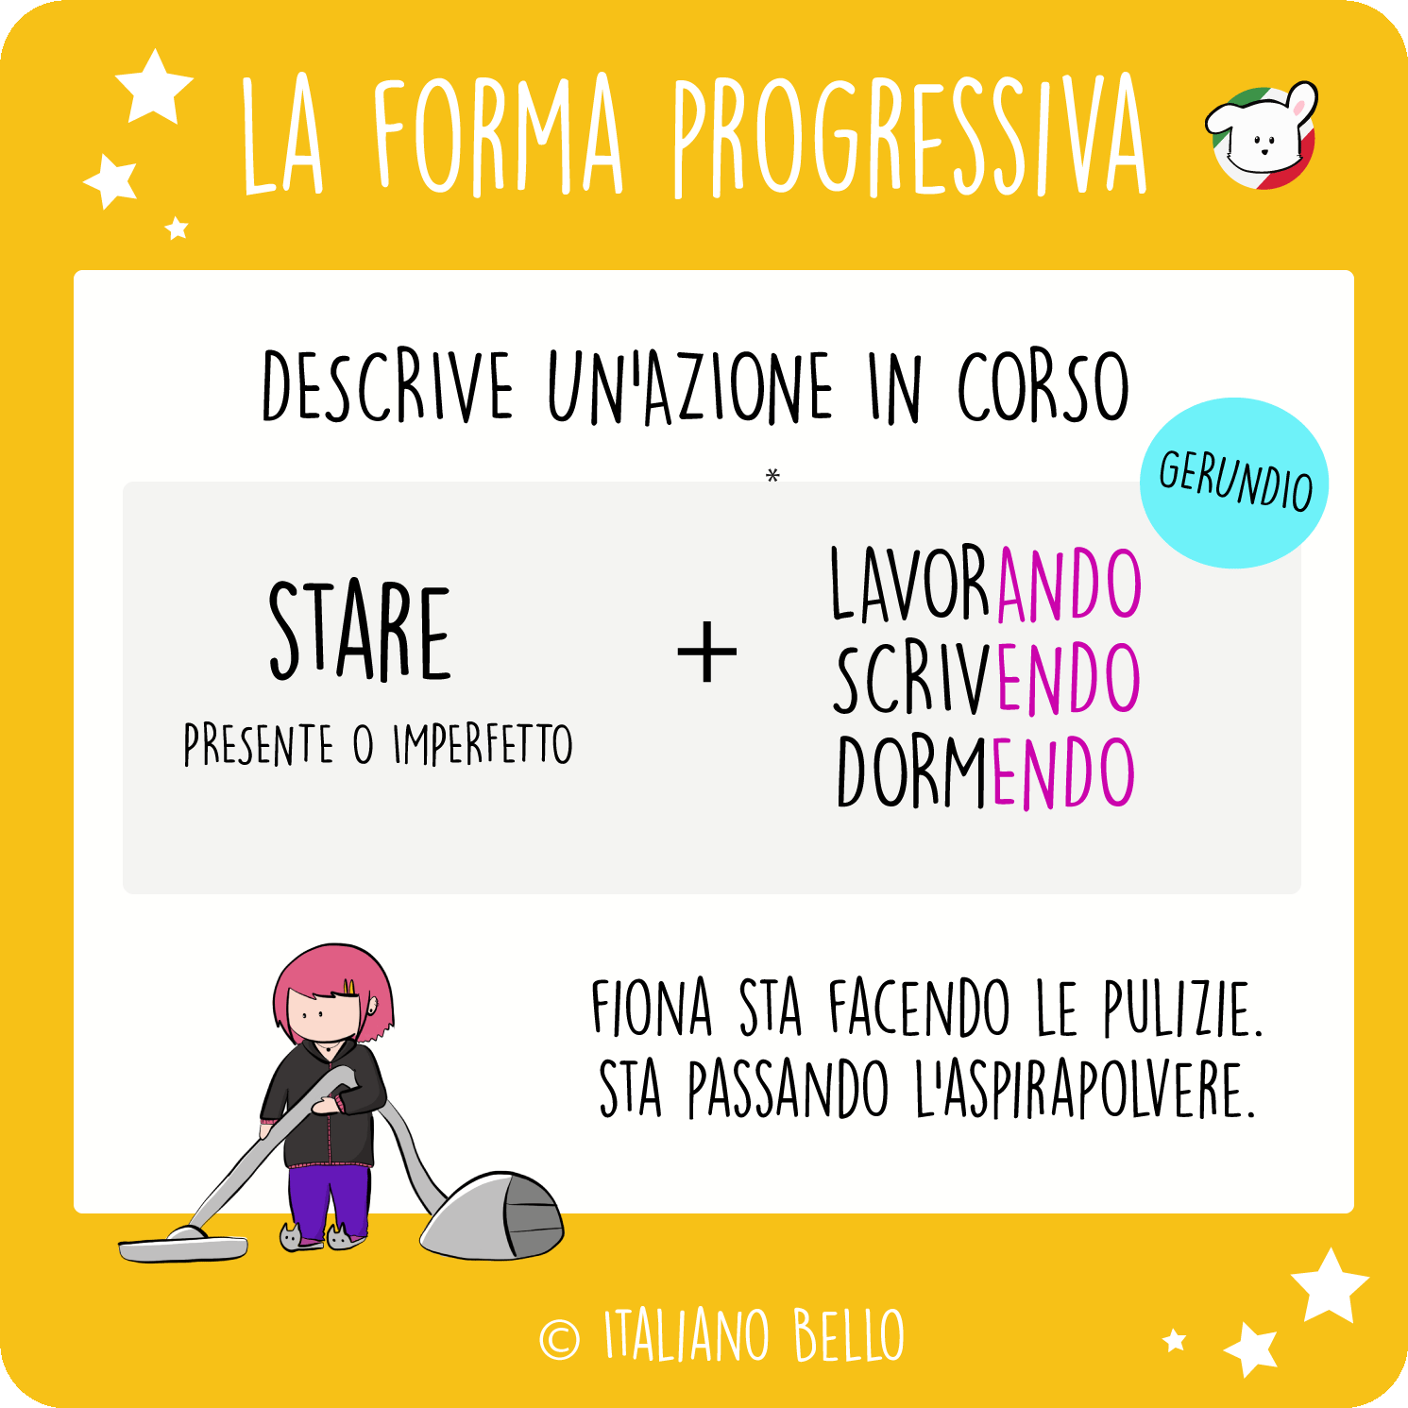
 | Stare Present | Stare Imperfect | LAVORARE | SCRIVERE | DORMIRE
io | sto | stavo
tu | stai | stavi
lui, lei | sta | stava | lavorando | scrivendo | dormendo
noi | stiamo | stavamo
voi | state | stavate
loro | stanno | stavano

 | Marco sta scrivendo una e-mail/Mark is writing an e-mail.
 | Ieri mentre mia sorella stava mangiando, io stavo guardando la TV/Yesterday, while my sister was eating, I was watching TV

